Sheet1
 |  | Прайс-лист на 02.05.23

№ | Артикул
 |  | Товар | Расфасовка | Цена | Фото | Остаток
1 | XG5102B | Самокат CheerWay (свет+корзинка) розовый | 4 | 1 274,64 | фото | 1.00 | 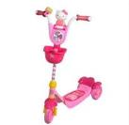
2 | 7390010 | Самокат трехколесный (алюмин-пластм., рег-ка ручки по высоте) 5цв. | 6 | 1 683,39 | фото | 1.00 | 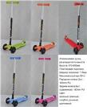
3 | SKL-07 | Самокат трехколесный со свет. колесами (алюмин-пластм., рег-ка ручки по высоте) 4цв. | 6 | 1 916,15 | фото | 9.00 | 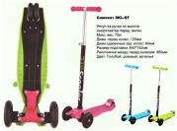
4 | SKL-06C | Самокат трехколесный со свет. колесами 3в1 (сиденье+корзинка+две ручки/алюмин-пластм. с аморт.) 4цв. | 6 | 1 904,75 | фото | 87.00 | 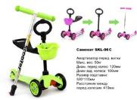
5 | 8452-2114 | Коляска для кукол - трансформер, классическая 68*43*79 см Buggy Boom Infiniya | 1 | 4 760,10 | фото | 3.00 | 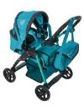
6 | 8457-0832 | Коляска для кукол - трансформер, классическая 71*43*77 см Buggy Boom Infinia | 3 | 5 394,67 | фото | 24.00 | 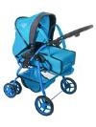
7 | 8459-2115 | Коляска для кукол - трансформер, классическая 77*42*87 см Buggy Boom Infinia | 1 | 5 712,01 | фото | 3.00 | 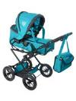
8 | 9000C1 | Коляска для кукол - трансформер, многофункциональная 69*44*73 см Buggy Boom Amidea | 1 | 6 029,34 | фото | 1.00 | 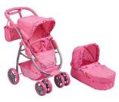
9 | 8891B | Кроватка для кукол 47*31*53 см Buggy Boom Loona | 6 | 1 745,34 | фото | 17.00 | 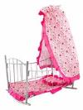
10 | 8898B | Манеж для кукол 56*32*33 см Buggy Boom Loona | 12 | 1 158,28 | фото | 51.00 | 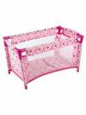
11 | 9005-0671 | Многофункциональная прогулочная коляска-трансформер для кукол 12 в 1 Buggy Boom Aurora | 1 | 6 822,67 | фото | 1.00 | 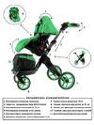
12 | 9302-m1418 | Коляска - Трость 65,5x27x28 см голубая с мишками | 12 | 454,61 | фото | 10.00 | 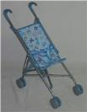
13 | 9358 | Коляская трехколесная для кукол | 3 | 2 446,42 | фото | 189.00 | 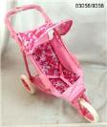
14 | FL989-4 | кроватка для кукол на колесиках с балдахином | 12 | 2 113,82 | фото | 2.00 | 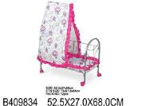
15 | FL989-3 | кроватка-качалка для кукол | 12 | 1 941,73 | фото | 3.00 | 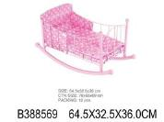
16 | 9349 | Кроватка-качалка для кукол с балдахином 47x32,5x65 см | 6 | 1 500,26 | фото | 165.00 | 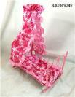
17 | 777-286 | р/у вертолет в шаре | 12 | 1 846,31 | фото | 1.00 | 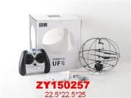
18 | 777-286RC | р/у вертолет в шаре | 12 | 1 928,66 | фото | 1.00 | 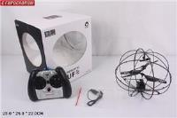
19 | 777-310 | р/у вертолет в шаре в кор. | 24 | 1 538,86 | фото | 111.00 | 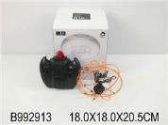
20 | T183-D981 | р/у вертолет с гироскопом+грузовик "Ураган" с заряд. уст-ом (P701A) | 12 | 3 089,76 | фото | 4.00 | 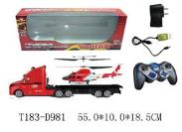
21 | X71 | р/у летающий шар с заряд. уст-ом в кор. | 36 | 1 422,37 | фото | 83.00 | 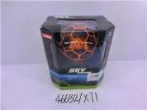
22 | M69 | р/у мини квадрокоптер в шаре | 36 | 1 791,84 | фото | 291.00 | 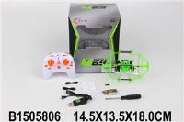
23 | WX8814 | р/у самолет | 12 | 2 689,34 | фото | 10.00 | 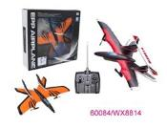
24 | T394-D3740 | р/у 1:32 гоночная машина "гонка чемпионов" со светом с заряд. уст-ом в кор. (7M-322) | 60 | 518,29 | фото | 11.00 | 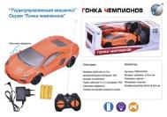
25 | T394-D3738 | р/у 1:32 джип "гонка чемпионов" со светом с заряд. уст-ом в кор. (7M-324) | 60 | 518,29 | фото | 2.00 | 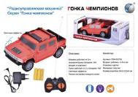
26 | 111-1A | р/у грузовик ретро 3 цв. | 144 | 293,14 | фото | 376.00 | 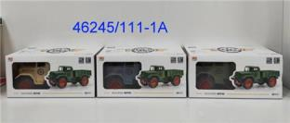
27 | T319-D2950 | р/у джип бигфут "гонка чемпионов" с заряд. уст-ом (2012-2A) | 36 | 762,25 | фото | 3.00 | 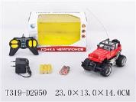
28 | T490-D4810 | р/у джип вездеход полицейский "гонка чемпионов" с заряд. уст-ом в кор. (6142G) | 30 | 864,75 | фото | 2.00 | 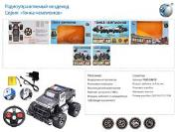
29 | T568-D5818 | р/у ралли спорт "Гонка чемпионов" в кор. 2цв. (UJ99-2810B) | 18 | 1 246,85 | фото | 1.00 | 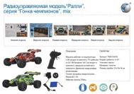
30 | T83-D3781 | р/у робот-скорпикоид (раздвижные лопасти) в кор. (2156B) | 60 | 606,81 | фото | 1.00 | 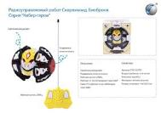
31 | BA230-1 | джип на д/у (вперед+назад с разворотом) под блистером | 192 | 112,96 | фото | 69.00 | 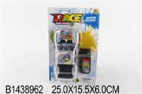
32 | BA235-A1 | джип на д/у (вперед+назад с разворотом) под блистером | 192 | 101,24 | фото | 217.00 | 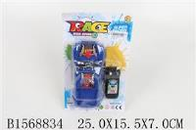
33 | 2060-1 | машина гоночная на д/у (вперед+назад с разворотом) на блистере | 192 | 108,97 | фото | 285.00 | 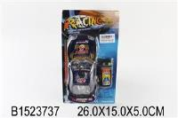
34 | 9099-20B | машина катается по стенам 13см | 36 | 1 170,88 | фото | 66.00 | 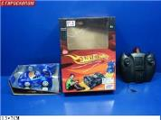
35 | 2055-1 | машина полицейская на д/у (вперед+назад с разворотом) на блистере | 192 | 105,78 | фото | 312.00 | 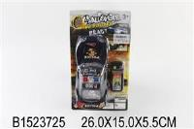
36 | 2022-2 | р/у 1:18 гоночная машина с заряд. уст-ом | 36 | 913,22 | фото | 1.00 | 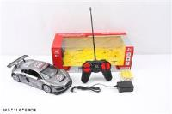
37 | 7M-398 | р/у 7M военный грузовик 25см с заряд. уст-ом в кор. 2 цв. | 36 | 1 091,53 | фото | 96.00 | 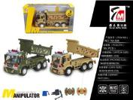
38 | 7M-940 | р/у 7M военный джип бигфут 17см с заряд. уст-ом в кор. 2 цв. | 60 | 824,57 | фото | 136.00 | 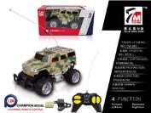
39 | 7M-938 | р/у 7M военный пикап бигфут 17см с заряд. уст-ом в кор. 2 цв. | 60 | 824,57 | фото | 131.00 | 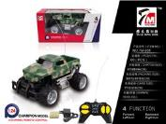
40 | QF366-2 | р/у автобус 2 функции | 120 | 392,88 | фото | 209.00 | 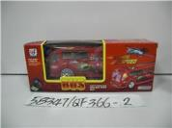
41 | 2013-2E | р/у джип (вперед+назад с разворотом) в кор. | 72 | 425,45 | фото | 124.00 | 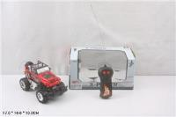
42 | 2013-5D | р/у джип (вперед+назад с разворотом) в кор. | 72 | 420,93 | фото | 133.00 | 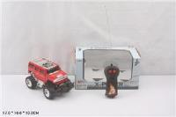
43 | TS10-1 | р/у джип 21см. в кор. | 60 | 569,45 | фото | 77.00 | 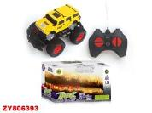
44 | 5137 | р/у джип 22см в кор. | 96 | 413,13 | фото | 32.00 | 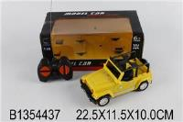
45 | 666-94B | р/у джип 38см в кор. | 18 | 1 752,82 | фото | 4.00 | 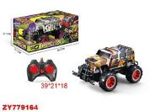
46 | 9023 | р/у джип мультяшка (вперед+назад с разворотом) в кор. | 96 | 399,43 | фото | 228.00 | 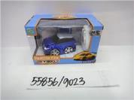
47 | JT295 | р/у джип с заряд. уст-ом 2 цв. | 16 | 1 736,73 | фото | 20.00 | 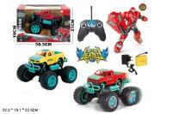
48 | TS10-3A | р/у джип с заряд. уст-ом в кор. | 60 | 672,92 | фото | 131.00 | 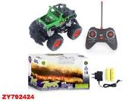
49 | 9132 | р/у Джип со светом 6 видов | 36 | 568,69 | фото | 2.00 | 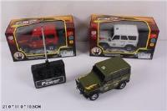
50 | TT6022A | р/у змейка 40см. в кор. 2цв | 48 | 757,00 | фото | 1.00 | 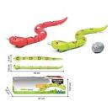
51 | 26-15 | р/у катер | 72 | 618,93 | фото | 1.00 | 
52 | TS20-1A | р/у квадроцикл с заряд. уст-ом в кор. | 48 | 711,24 | фото | 131.00 | 
53 | 0724-16 | р/у машина 22см (вперед+назад с разворотом) (0724-16) | 72 | 354,78 | фото | 4.00 | 
54 | 7M-805 | р/у машина 27см (вперед+назад с разворотом) (7M-805) | 72 | 441,74 | фото | 29.00 | 
55 | 650736 | р/у машина в кор. (23858M) | 72 | 631,74 | фото | 2.00 | 
56 | JHL-1103 | р/у машина для дрифта+сменная резина | 36 | 951,96 | фото | 2.00 | 
57 | 008-360S1A | р/у машина молния на больших колесах со звуком и светом с заряд. уст-ом | 24 | 1 130,96 | фото | 1.00 | 
58 | 0195A | р/у машинка в кор. | 60 | 572,51 | фото | 1.00 | 
59 | WD95-28 | р/у машинка с заряд. уст-ом в кор. | 48 | 663,25 | фото | 19.00 | 
60 | T236-D1659 | р/у робот-горилла с ик датчиком со звук+свет в кор. (9983) | 48 | 812,13 | фото | 175.00 | 
61 | WS9115 | р/у самолет истребитель F35 | 6 | 7 352,24 | фото | 53.00 | 
62 | 9547A | р/у спортивная машина "Автогонщик" с большим рулем со звуком и светом | 8 | 2 527,17 | фото | 2.00 | 
63 | 345-131 | р/у спортивная машина с заряд. уст-ом в кор. | 32 | 1 079,21 | фото | 6.00 | 
64 | 345-132 | р/у спортивная машина с заряд. уст-ом в кор. | 32 | 1 079,21 | фото | 4.00 | 
65 | 5038 | р/у супергерой на мотоцикле со звуком с заряд. уст-ом | 12 | 1 562,51 | фото | 1.00 | 
66 | 9025 | р/у школьный автобус мультяшка (вперед+назад с разворотом) в кор. | 96 | 399,43 | фото | 255.00 | 

